初案
共识：

 | 1 平均年回报率 30% （技术，心态稳定的后的年回报率）
 | 2 这是一个艰难，复杂的事业（赚钱的事业那个简单）
 | 3 坚持 （坚持的前提 ： 兴趣， 爱好， 贫穷）
 | 4 还是坚持
 | 5 人性的不稳定性，人的不确定性

关键共识：

 | 稳定盈利的交易策略是 交易结果单量有小幅亏损单，有小幅盈利单和大幅度的盈利单

 | 第一，没有交易者能够做到每一笔的交易均为盈利，所以必然伴随着亏损
 | 第二，稳定盈利的交易者能够严格止损并做好风险管理，所以不会出现大幅的亏损
 | 第三，未定盈利的交易者有较为严格的出场规则，按照规则出场。所以能用小幅盈利弥补正常的亏损
 | 第四， 严格按照交易规则出场，能够在趋势行情中获得大幅利润，形成交易利润的主要来源

为什么团队化

 | 战胜人性的弱点，个人精力时间的不足
 | 职责单一，时间共用，相互监督，自我督促

 | 前提 ：
 | 认同，且用同一种交易模型去思考问题

 | 精力
 |  | 1 时间共享
 |  | 2 能力分享
 | 技术
 |  | 1 技术共享
 | 心态
 |  | 1 相互督促
 |  | 2 独立交易
 |  | 3 增加信心

目标 ：

 | 财务自由，不用为了钱去付出固定大量时间

团队工作机制 ：

 | 1 监视
 |  | 职责 ： 每天按照任务监视，出现关键图形并报告，不能发其他信息

 |  | 监视 - 初级群
 |  |  | 职责 ： 监视，报告（监视记录做的好，并考核成功，进入中级）

 |  | 监视 - 中级群
 |  |  | 职责 ： 监视，报告，并评估风险，（如果考核成功，进入高级）

 |  | 监视 - 高级群
 |  |  | 职责 ：监视，报告，并评估风险，直接给出是否交易信号

 | 2 决策者 （决策者1 发布观点，决策者2发布观点。。。。）
 |  | 职责 ： 决策者根据监视群的报告，做判断，是否交易，并发出交易信号- 进场或者出场信号）

 | 3 交易信号
 |  | 交易信号发布群 （只有决策者可以发布消息）

 |  | 人员种类 1 ： （团队的所有人，不需要付费）
 |  | 人员种类 2 ： （付费，为了获得交易信号）

 | 4 团队内部交流群
 |  | 言论自由

 | 5 对外客服群 将来的事情，现不过多考虑
 |  | 收费客户的客服群

 |  | 对外收费标准：

关于团队模式：

 | 团队之内的人，共赢的方式
 | 初中级者 获得的是能力 （高级者的指导）
 | 高级者 获得的是时间 （个人精力是有限的）
 | 参考信号，个人独立判断并交易，不受其他人影响

 | 团队的收益：
 |  | 交易信号发布群里面，团队之外的人付出的报酬
 |  | 这个不是重要的，重要的是个人能力的提高，如果个人（团队）能稳定盈利，需要的只是本金

 | 团队成员的要求
 |  | 1，理念相同， 交易策略相同
 |  | 2，坚持 （理念的对错，只有坚持住才能知道，就怕开始遇到点挫折就放弃）
 |  | 3，想提高个人能力

 | 淘汰机制：
 |  | 多次出错（监视不到位，或者规定时间没有监视， 17点-24点 欧美场）

 | 核心理念 ：
 |  | 个人独立交易， 交易信号共享

关键问题：

 | 怎么保证团队发出的交易信号的正确性

 | 团队的优点：
 |  | 1， 理解稳定盈利的策略是什么样的
 |  | 2， 团队的信号，是经过双重验证的（多余2人的同时验证）
 |  | 3， 团队的信号，不会错过大行情的交易机会（多人的同时监控）
 |  | 4， 规避个人的随机交易 （团队没有发出交易信号）
 |  | 5， 规避个人的大幅亏损 （团队的交易信号已经止损或止盈）
 |  | 6， 规避个人交易的混乱 - 短线变长线（团队的交易策略明显）
 |  | 7， 规避个人的反复双向操作 (依照团队信号操作)
 |  | 8， 规避个人的侥幸，妄念的心理 (依照团队信号操作)
 |  | 9， 规避个人的情感不稳定，前后不一致
 |  | 10，规避个人的疯狂（团队内有冷静的人就不会引发团队疯狂）
 |  | 11，规避个人的赌性心理
 |  | 12，规避个人重仓的心理，仓控明确（团队按照一个标准操作，风险管控好，不会出现重仓）
 |  | 13，规避个人的不理性错误 （实事求是， 见路不走）

 |  | 98， 机械式交易
 |  | 99， 相互促进，共同成长

 | 团队的缺点：

 |  | 1， 运营相对复杂，需要理念和认同交易策略的多人分工行动
 |  | 2， 交易策略的完善
 |  | 3， 个人的监控错误或者遗漏（解决：多人同时监控同一品种）
 |  | 4， 团队内个人滥竽充数的情况
 |  | 5， 时间的限制 （成员都有本职工作）
 |  | 6， 人数多的话，成员间的信任问题 （解决：三个级别的监控组）

稳定盈利的交易策略

 | 交易规则 :

 | 进场：
 |  | 小时K线 均线15 50 200， 同步且顺序排序
 |  | MACD 正负切换

 | 设置止损
 |  | 设置止损，前一个高低点，压力线

 | 出场：
 |  | MACD 出现金叉死叉，或者止盈止损

 | 加仓：
 |  | 有一定盈利后加仓，盈利面大的时候按照321策略加仓（波浪理论的第二波）

 | 交易机会：
 |  | 真正的机会很少，每个货币对平均每周1-2次，只要不错过，盈利没问题
 |  | 只是盈利多少的问题，盈利多少是看市场给多少（不依个人的意识为转移）

 | 交易特点：
 |  | 共振， 突破

 | 波浪理论

 |  | 三波理论，三波后可能反转，或者进入更大周期的三波理论中
 |  | 第一波， 可能是头部，波动大，风险大 （仓位111策略，关注风险，设好跟随止盈，止损）
 |  | 第二波， 趋势延续，波动小，风险小 （仓位321策略）
 |  | 第三波， 趋势尾声，趋势速度快，回调快 （仓位211策略，关注风险，设好跟随止盈，止损）

监视顺序 简单 -> 复杂
 | 欧美，欧日，黄金，原油，日经

交易策略举例说明 红色（15均线），黄色（50均线），蓝色（200均线）

 | 1，趋势反转 （前一个趋势的尾部，当前趋势的头部，都很血腥，来回波动，无固定形态）

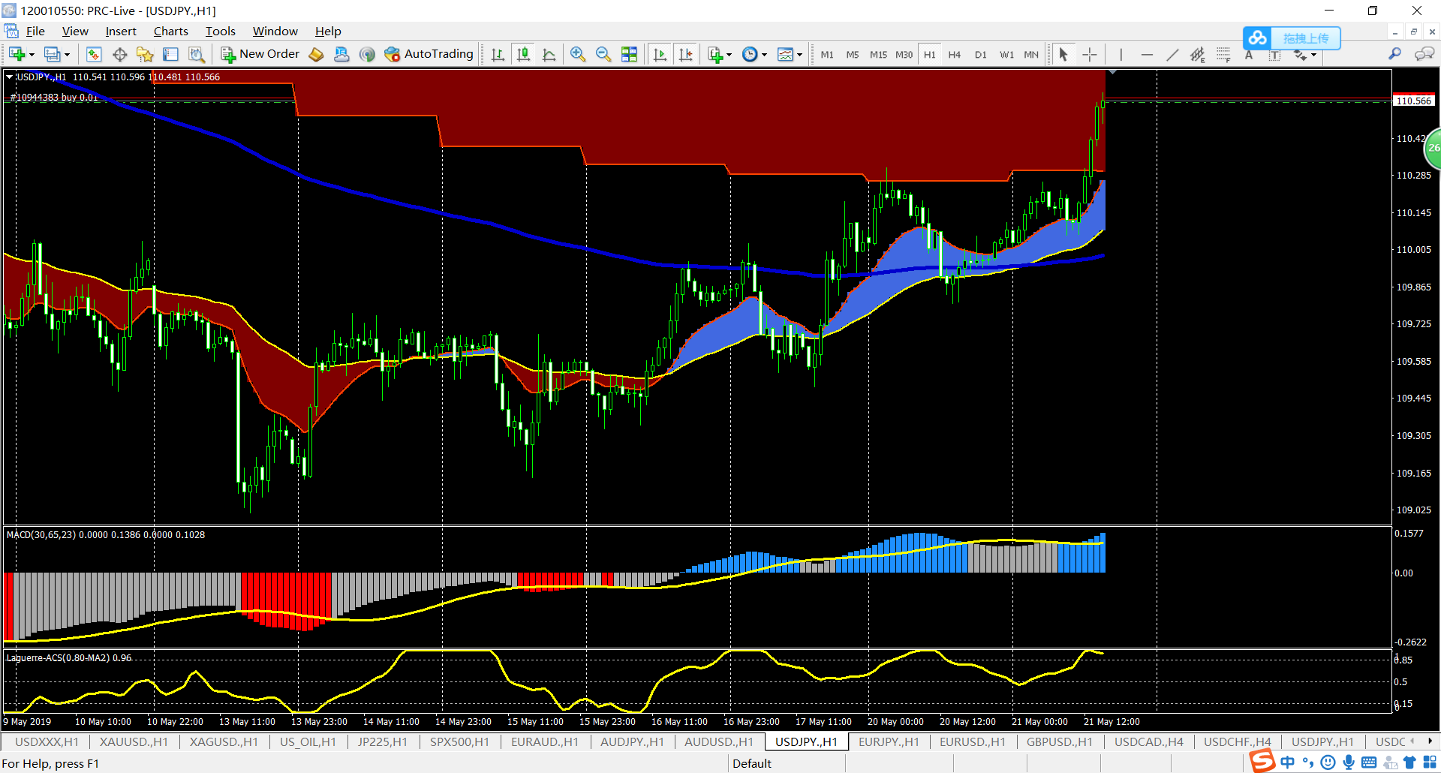

趋势反转开始
突破200均线，回调200均线，再上涨确认后进场可能不反转

 | 2，趋势跟踪
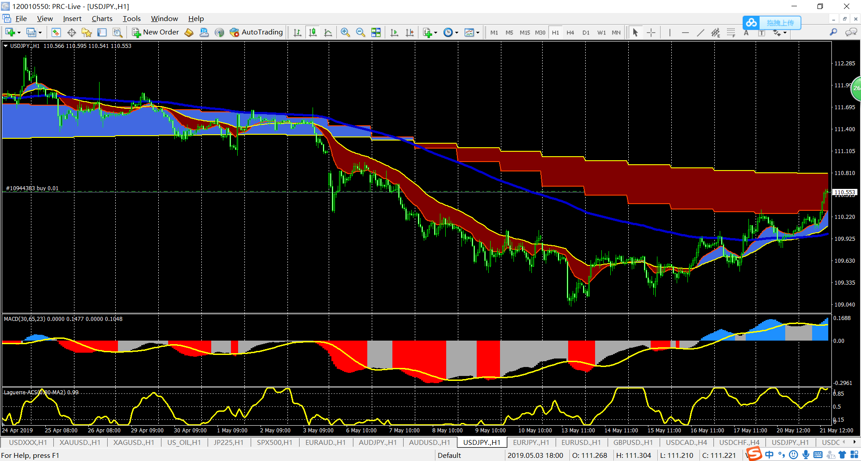
出场标准很复杂
1、红黄均线交叉
2、MACD零轴以上
3，高点高过前一个高点
4，大幅度回调

趋势跟踪, 进场标准
1、红黄蓝均线顺序排列
2、MACD零轴以下

